raspi_pin_config
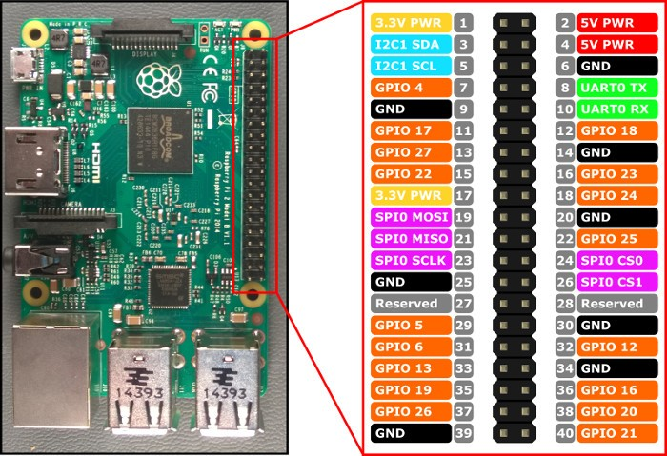
Wir verwenden die BCM pin-Verteilung (GPIO orange im Bild)

DistanceSensor | GPIO 17 | Output (TRIGGER)
DistanceSensor | GPIO 27 | Input (ECHO)
ElectroMagnet | GPIO 4 | Output
StepperH | GPIO 18 | Output
StepperV | GPIO 21 | Output

